Sheet1
移动手感优化
问题现象：
按住左键后，同时按上下右其中一个，没反应，不能转向
按住右键后，同时按上下，没反应
按住上后，按下没反应
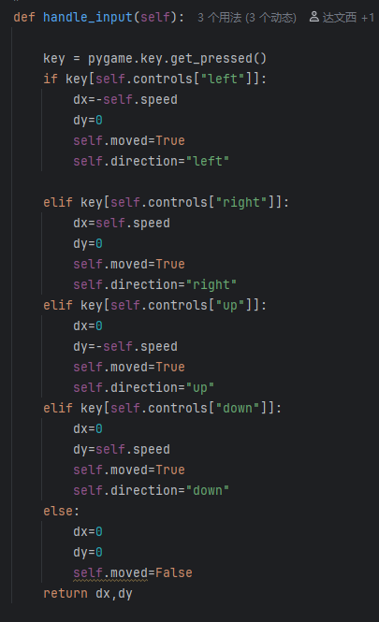
问题原因：
这个手感显然不对，问题在于 key = pygame.key.get_pressed()
这个方法返回的是pygame键盘上所有按键的bool列表
即只要按下了←键，key[self.controls["left"]]就必定返回真
导致if无意中形成一个左-右-上-下优先级，优先级高覆盖低

解决思路
不用pygame.key.get_pressed()这个方法加if判断
换一个思路，维护一个队列keys_queue，这个队列职责是 记录最新按下的方向，移除松开的方向
key 不再接受pygame.key.get_pressed()返回的bool列表
而是接受队列最新加入的元素keys_queue[-1]
如此便能保证if-elif判断组只有一个方向会通过，达成四向随意相互覆盖

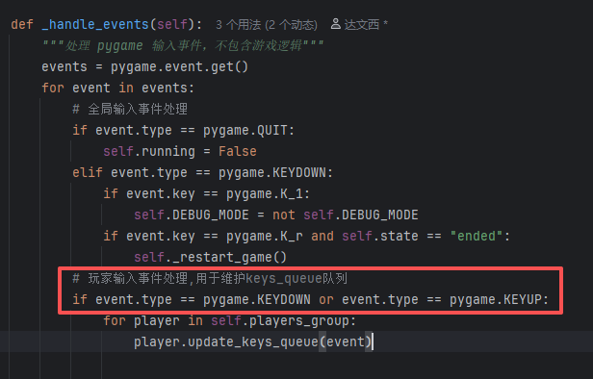
实现方法
首先在gamemanager中捕获事件
要注意筛选出keydown和keyup

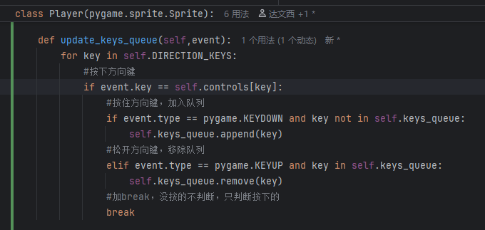
然后再player类加入更新key_queue的方法
在按住，即keydown的时候加入队列
在松开，即keyup的时候移除出队列

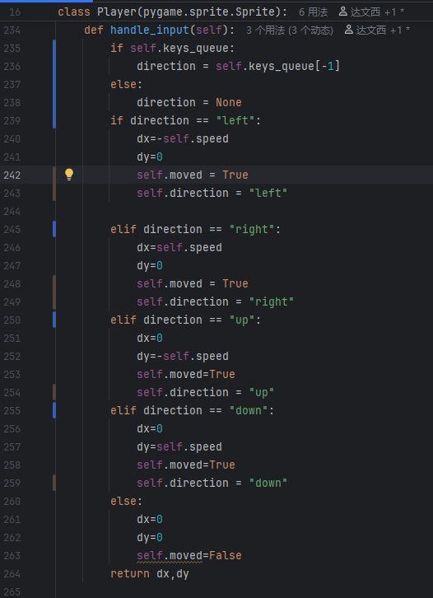
最后小改一下输入处理方法
要加一个非空判断，不然进游戏马上越界报错

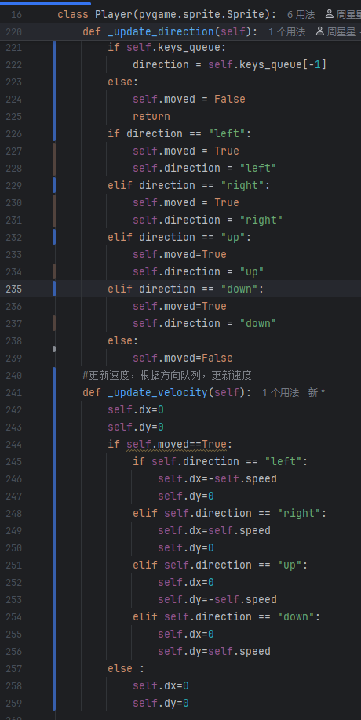
这些方法都是比较早期写的，耦合性严重，顺便重构解耦一下
handle_input从负责速度分量计算加方向处理
解耦为专门方向处理，和专门计算速度分量
最后统一由update更新

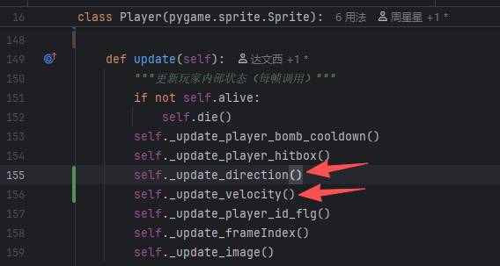

新写法中，不在临场定义变量，而是封装处理

